result
Photos |  | Model | Color | id | name | link | size | color | material | imageLink | count | price | sum
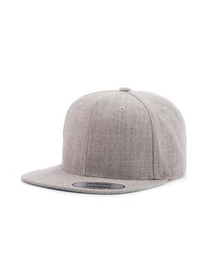 | Бейсболка с прямым козырьком | 6089M | Heather Grey | 7743793 | Flexfit / Кепка 6089M, Flexfit | https://www.wildberries.ru/catalog/7743793/detail.aspx?targetUrl=EX&size=26597641 | OSFA | светло-серый | шерсть 20% - акрил 80% | https://images.wbstatic.net/big/new/7740000/7743793-1.jpg | 12 | 517 ₽ | 6,204 ₽
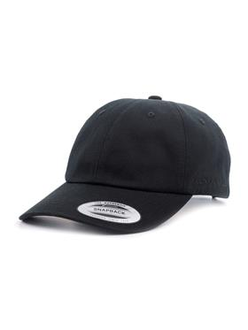 | Бейсболка | 6245CM | Black | 7695011 | Flexfit / Бейсболка | https://www.wildberries.ru/catalog/7695011/detail.aspx?targetUrl=EX&size=26459012 | OSFA | черный | хлопок 100% | https://images.wbstatic.net/big/new/7690000/7695011-1.jpg | 40 | 517 ₽ | 20,680 ₽
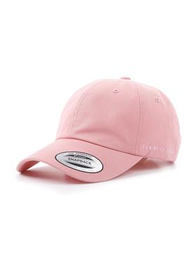 | Бейсболка | 6245CM | Pink | 7695012 | Flexfit / Бейсболка | https://www.wildberries.ru/catalog/7695012/detail.aspx?targetUrl=EX&size=26459013 | OSFA | розовый | хлопок 100% | https://images.wbstatic.net/big/new/7690000/7695012-1.jpg | 4 | 517 ₽ | 2,068 ₽
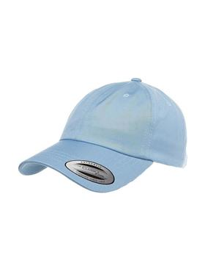 | Бейсболка | 6245CM | Light Blue | 7743835 | Flexfit / Бейсболка | https://www.wildberries.ru/catalog/7743835/detail.aspx?targetUrl=EX&size=26597688 | OSFA | голубой | хлопок 100% | https://images.wbstatic.net/big/new/7740000/7743835-1.jpg | 2 | 517 ₽ | 1,034 ₽
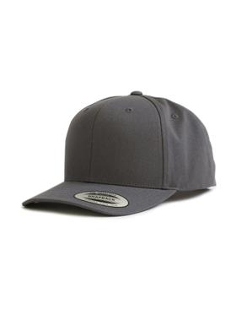 | Бейсболка | 6089CC | Dark Grey | 24993204 | Flexfit / Бейсболка | https://www.wildberries.ru/catalog/24993204/detail.aspx?targetUrl=EX&size=58814181 | OSFA | темно-серый | хлопок 100% | https://images.wbstatic.net/big/new/24990000/24993204-1.jpg | 14 | 517 ₽ | 7,238 ₽
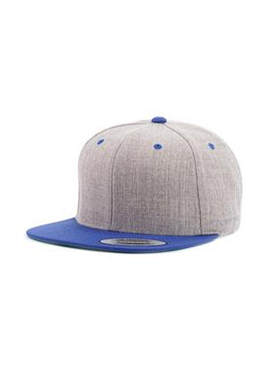 | Бейсболка с прямым козырьком | 6089MT | Heather/Royal | 8464362 | Flexfit / Бейсболка | https://www.wildberries.ru/catalog/8464362/detail.aspx?targetUrl=EX&size=28675066 | OSFA | светло-серый, королевский синий | шерсть 20% - акрил 80% | https://images.wbstatic.net/big/new/8460000/8464362-1.jpg | 8 | 517 ₽ | 4,136 ₽
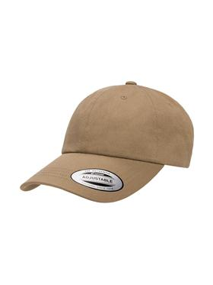 | Бейсболка | 6245CM | Khaki | 11857636 | Flexfit / Бейсболка | https://www.wildberries.ru/catalog/11857636/detail.aspx?targetUrl=EX&size=37319597 | OSFA | темный хаки | хлопок 100% | https://images.wbstatic.net/big/new/11850000/11857636-1.jpg | 6 | 517 ₽ | 3,102 ₽
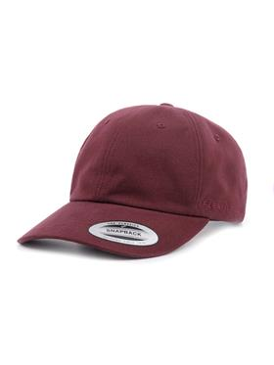 | Бейсболка | 6245PT | Maroon | 7695018 | Flexfit / Бейсболка | https://www.wildberries.ru/catalog/7695018/detail.aspx?targetUrl=EX&size=26459019 | OSFA | темно-бордовый | хлопок 100% | https://images.wbstatic.net/big/new/7690000/7695018-1.jpg | 8 | 517 ₽ | 4,136 ₽
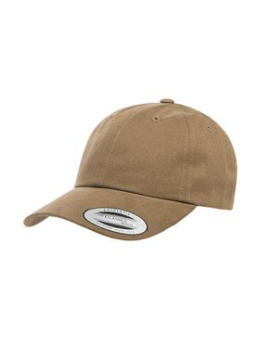 | Бейсболка | 6245PT | Loden | 7695017 | Flexfit / Бейсболка | https://www.wildberries.ru/catalog/7695017/detail.aspx?targetUrl=EX&size=26459018 | OSFA | серовато-зеленый | хлопок 100% | https://images.wbstatic.net/big/new/7690000/7695017-1.jpg | 6 | 517 ₽ | 3,102 ₽
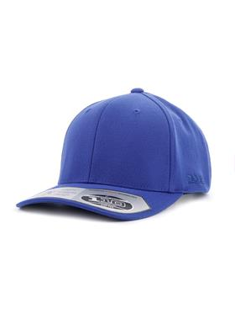 | Бейсболка | 110C | Royal | 7743773 | Flexfit / Кепка 110C, Flexfit | https://www.wildberries.ru/catalog/7743773/detail.aspx?targetUrl=EX&size=26597621 | OSFA | королевский синий | полиэстер 100% | https://images.wbstatic.net/big/new/7740000/7743773-1.jpg | 5 | 560 ₽ | 2,800 ₽
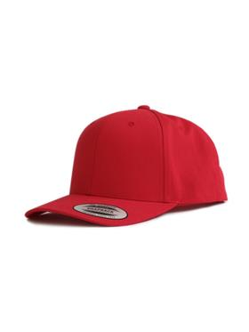 | Бейсболка | 6089CC | Red | 24992705 | Flexfit / Бейсболка | https://www.wildberries.ru/catalog/24992705/detail.aspx?targetUrl=EX&size=58813682 | OSFA | красный | хлопок 100% | https://images.wbstatic.net/big/new/24990000/24992705-1.jpg | 4 | 517 ₽ | 2,068 ₽
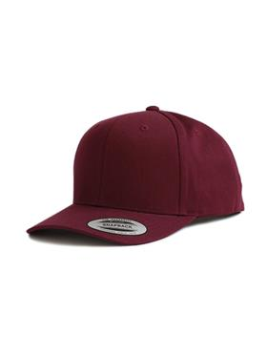 | Бейсболка | 6089CC | Maroon | 24993909 | Flexfit / Бейсболка | https://www.wildberries.ru/catalog/24993909/detail.aspx?targetUrl=EX&size=58814887 | OSFA | бордовый | хлопок 100% | https://images.wbstatic.net/big/new/24990000/24993909-1.jpg | 4 | 517 ₽ | 2,068 ₽
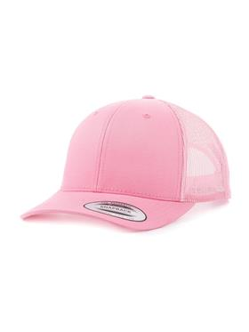 | Бейсболка с сеточкой | 6606 | Pink | 8464364 | Flexfit / Бейсболка | https://www.wildberries.ru/catalog/8464364/detail.aspx?targetUrl=EX&size=28675068 | OSFA | розовый | хлопок 35% - полиэстер 65% | https://images.wbstatic.net/big/new/8460000/8464364-1.jpg | 4 | 473 ₽ | 1,892 ₽
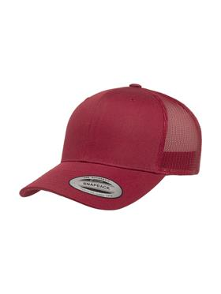 | Бейсболка с сеточкой | 6606 | Cranberry | 11857643 | Flexfit / Бейсболка | https://www.wildberries.ru/catalog/11857643/detail.aspx?targetUrl=EX&size=37319607 | OSFA | темно-бордовый | хлопок 35% - полиэстер 65% | https://images.wbstatic.net/big/new/11850000/11857643-1.jpg | 4 | 473 ₽ | 1,892 ₽
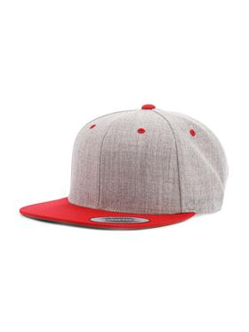 | Бейсболка с прямым козырьком | 6089MT | Heather/Red | 8464361 | Flexfit / Бейсболка | https://www.wildberries.ru/catalog/8464361/detail.aspx?targetUrl=EX&size=28675065 | OSFA | светло-серый, красный | шерсть 20% - акрил 80% | https://images.wbstatic.net/big/new/8460000/8464361-1.jpg | 8 | 517 ₽ | 4,136 ₽
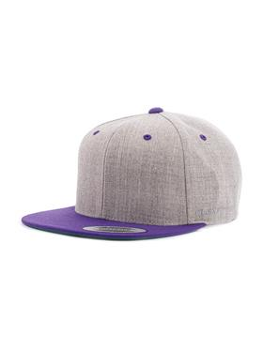 | Бейсболка с прямым козырьком | 6089MT | Heather/Purple | 8464360 | Flexfit / Бейсболка | https://www.wildberries.ru/catalog/8464360/detail.aspx?targetUrl=EX&size=28675064 | OSFA | светло-серый, фиолетово-баклажанный | шерсть 20% - акрил 80% | https://images.wbstatic.net/big/new/8460000/8464360-1.jpg | 8 | 517 ₽ | 4,136 ₽
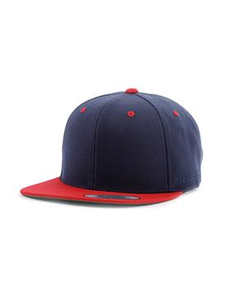 | Бейсболка с прямым козырьком | 6089MT | Navy/Red | 7743807 | Flexfit / Бейсболка | https://www.wildberries.ru/catalog/7743807/detail.aspx?targetUrl=EX&size=26597655 | OSFA | синий, красный | шерсть 20% - акрил 80% | https://images.wbstatic.net/big/new/7740000/7743807-1.jpg | 10 | 517 ₽ | 5,170 ₽
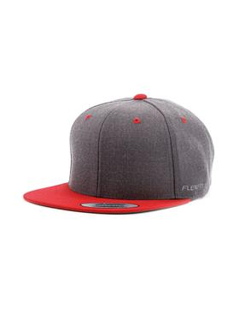 | Бейсболка с прямым козырьком | 6089MT | Dark Heather/Red | 7743805 | Flexfit / Бейсболка | https://www.wildberries.ru/catalog/7743805/detail.aspx?targetUrl=EX&size=26597653 | OSFA | темно-серый, красный | шерсть 20% - акрил 80% | https://images.wbstatic.net/big/new/7740000/7743805-1.jpg | 6 | 517 ₽ | 3,102 ₽
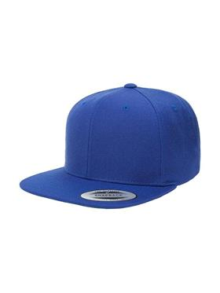 | Бейсболка с прямым козырьком | 6089M | Royal | 7743799 | Flexfit / Кепка 6089M, Flexfit | https://www.wildberries.ru/catalog/7743799/detail.aspx?targetUrl=EX&size=26597647 | OSFA | королевский синий | шерсть 20% - акрил 80% | https://images.wbstatic.net/big/new/7740000/7743799-1.jpg | 8 | 517 ₽ | 4,136 ₽
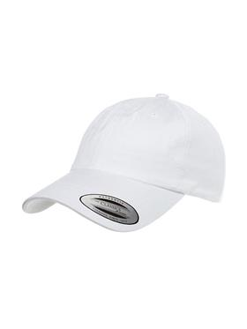 | Бейсболка | 6245CM | White | 7743837 | Flexfit / Бейсболка | https://www.wildberries.ru/catalog/7743837/detail.aspx?targetUrl=EX&size=26597690 | OSFA | белый | хлопок 100% | https://images.wbstatic.net/big/new/7740000/7743837-1.jpg | 8 | 517 ₽ | 4,136 ₽
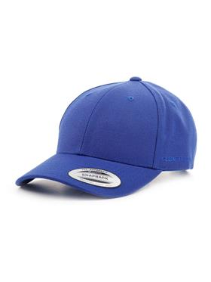 | Бейсболка | 6789M | Royal | 8034473 | Flexfit / Бейсболка | https://www.wildberries.ru/catalog/8034473/detail.aspx?targetUrl=EX&size=27463106 | OSFA | королевский синий | шерсть 20% - акрил 80% | https://images.wbstatic.net/big/new/8030000/8034473-1.jpg | 6 | 595 ₽ | 3,570 ₽
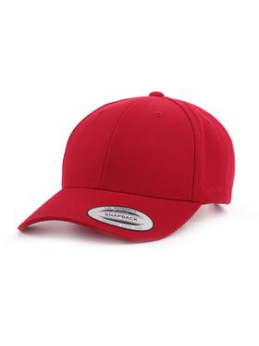 | Бейсболка | 6789M | Red | 8034472 | Flexfit / Бейсболка | https://www.wildberries.ru/catalog/8034472/detail.aspx?targetUrl=EX&size=27463105 | OSFA | красный | шерсть 20% - акрил 80% | https://images.wbstatic.net/big/new/8030000/8034472-1.jpg | 4 | 536 ₽ | 2,144 ₽
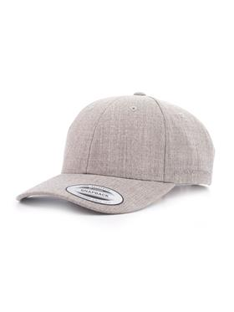 | Бейсболка | 6789M | Heather Grey | 8034469 | Flexfit / Бейсболка | https://www.wildberries.ru/catalog/8034469/detail.aspx?targetUrl=EX&size=27463102 | OSFA | светло-серый | шерсть 20% - акрил 80% | https://images.wbstatic.net/big/new/8030000/8034469-1.jpg | 7 | 517 ₽ | 3,619 ₽
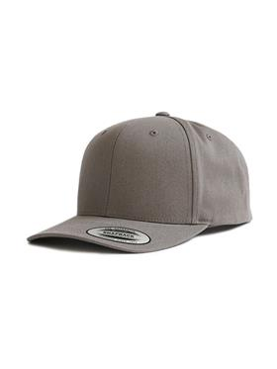 | Бейсболка | 6089CC | LT. Steel Grey | 24994518 | Flexfit / Бейсболка | https://www.wildberries.ru/catalog/24994518/detail.aspx?targetUrl=EX&size=58815496 | OSFA | светло-серый | хлопок | https://images.wbstatic.net/big/new/24990000/24994518-1.jpg | 12 | 517 ₽ | 6,204 ₽
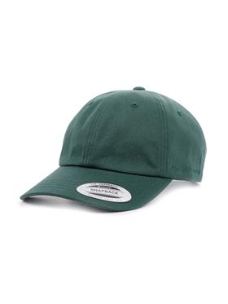 | Бейсболка | 6245CM | Spruce | 7743836 | Flexfit / Бейсболка | https://www.wildberries.ru/catalog/7743836/detail.aspx?targetUrl=EX&size=26597689 | OSFA | зеленый | хлопок 100% | https://images.wbstatic.net/big/new/7740000/7743836-1.jpg | 6 | 517 ₽ | 3,102 ₽
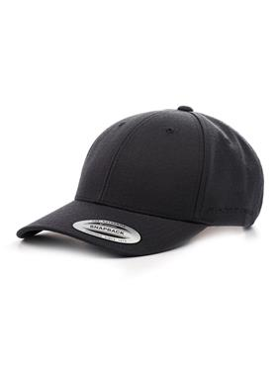 | Бейсболка | 6789M | Black | 8034467 | Flexfit / Бейсболка | https://www.wildberries.ru/catalog/8034467/detail.aspx?targetUrl=EX&size=27463100 | OSFA | черный | шерсть 20% - акрил 80% | https://images.wbstatic.net/big/new/8030000/8034467-1.jpg | 19 | 780 ₽ | 14,820 ₽
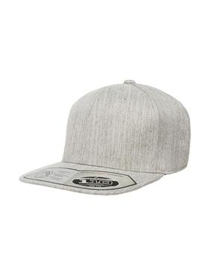 | Бейсболка с прямым козырьком | 110F | Heather Grey | 7743779 | Flexfit / Кепка | https://www.wildberries.ru/catalog/7743779/detail.aspx?size=26597627 | OSFA | светло-серый | шерсть 15% - акрил 85% | https://images.wbstatic.net/big/new/7740000/7743779-1.jpg | 9 | 560 ₽ | 5,040 ₽
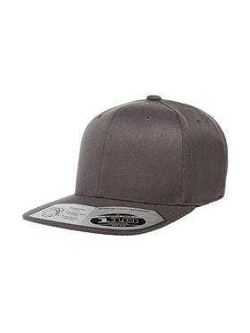 | Бейсболка с прямым козырьком | 110F | Dark Grey | 7743778 | Flexfit / Кепка | https://www.wildberries.ru/catalog/7743778/detail.aspx?size=26597626 | OSFA | темно-серый | шерсть 15% - акрил 85% | https://images.wbstatic.net/big/new/7740000/7743778-1.jpg | 18 | 560 ₽ | 10,080 ₽
 |  |  |  |  |  |  |  |  |  |  | 250 |  | 135,815 ₽

